상품제안서
L자형 고속충전케이블 | 상품코드: S02242

 |  |  |  |  |  |  | 02-713-8555 | www.synergygift.co.kr
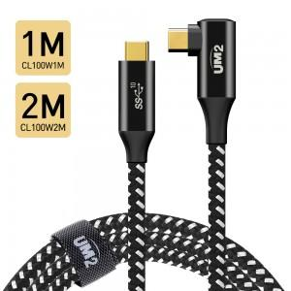 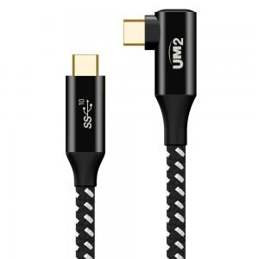 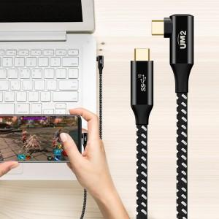

【상세/제작정보】

【인쇄/포장옵션】 | 스티커 / 포장지포장

【공급단가】 | 수량 | 50~ | 100~ | 500~ | 1,000~ | 2,000~
*VAT별도 | 1M | 11,040원 | 10,630원 | 10,220원 | 9,810원 | 9,570원
 | 2M | 12,270원 | 11,810원 | 11,360원 | 10,900원 | 10,630원

【상품 URL】 | https://www.synergygift.co.kr:443/src/goods_detail.php?gdno=19598

